Vendite
CATEGORIA PRODOTTO | PUNTO VENDITA | VENDITE
Laptop | PV001 | 50,000€
Smartphone | PV002 | 30,000€
Tablet | PV003 | 25,000€
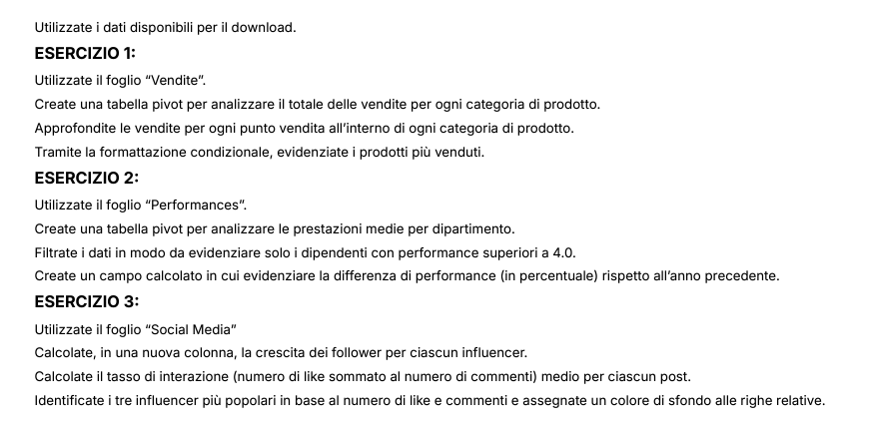
Mouse | PV004 | 15,000€
Laptop | PV005 | 40,000€
Smartphone | PV006 | 35,000€
Monitor | PV007 | 20,000€
Keyboard | PV008 | 10,000€
Router | PV009 | 22,000€
Laptop | PV010 | 38,000€
Mouse | PV001 | 12,000€
Smartphone | PV002 | 28,000€
Tablet | PV003 | 18,000€
Monitor | PV004 | 45,000€
Keyboard | PV005 | 8,000€
Router | PV006 | 32,000€
Laptop | PV007 | 28,000€
Mouse | PV008 | 42,000€
Smartphone | PV009 | 14,000€
Tablet | PV010 | 26,000€
Monitor | PV001 | 15,000€
Keyboard | PV002 | 48,000€
Router | PV003 | 10,000€
Laptop | PV004 | 30,000€
Mouse | PV005 | 36,000€
Smartphone | PV006 | 16,000€
Tablet | PV007 | 38,000€
Monitor | PV008 | 26,000€
Keyboard | PV009 | 11,000€
Router | PV010 | 42,000€
Laptop | PV001 | 34,000€
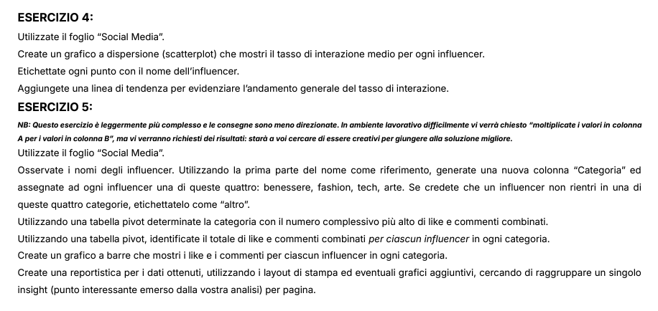
Mouse | PV002 | 24,000€
Smartphone | PV003 | 13,000€
Tablet | PV004 | 49,000€
Monitor | PV005 | 24,000€
Keyboard | PV006 | 22,000€
Router | PV007 | 25,000€
Laptop | PV008 | 9,000€
Mouse | PV009 | 50,000€
Smartphone | PV010 | 40,000€
Tablet | PV001 | 21,000€
Monitor | PV002 | 11,000€
Keyboard | PV003 | 45,000€
Router | PV004 | 22,000€
Laptop | PV005 | 27,000€
Mouse | PV006 | 13,000€
Smartphone | PV007 | 36,000€
Tablet | PV008 | 29,000€
Monitor | PV009 | 52,000€
Keyboard | PV010 | 28,000€
Router | PV001 | 22,000€
Laptop | PV002 | 48,000€
Mouse | PV003 | 24,000€
Smartphone | PV004 | 27,000€
Tablet | PV005 | 17,000€
Monitor | PV006 | 46,000€
Keyboard | PV007 | 36,000€
Router | PV008 | 29,000€
Laptop | PV009 | 15,000€
Mouse | PV010 | 50,000€
Smartphone | PV001 | 48,000€
Tablet | PV002 | 24,000€
Monitor | PV003 | 28,000€
Keyboard | PV004 | 17,000€
Router | PV005 | 45,000€
Laptop | PV006 | 50,000€
Mouse | PV007 | 24,000€
Smartphone | PV008 | 27,000€
Tablet | PV009 | 19,000€
Monitor | PV010 | 28,000€
Keyboard | PV001 | 45,000€
Router | PV002 | 28,000€
Laptop | PV003 | 24,000€
Mouse | PV004 | 29,000€
Smartphone | PV005 | 22,000€
Tablet | PV006 | 49,000€
Monitor | PV007 | 45,000€
Keyboard | PV008 | 50,000€
Router | PV009 | 28,000€
Laptop | PV010 | 45,000€
Mouse | PV001 | 40,000€
Smartphone | PV002 | 21,000€
Tablet | PV003 | 29,000€
Monitor | PV004 | 30,000€
Keyboard | PV005 | 24,000€
Router | PV006 | 26,000€

Report Social
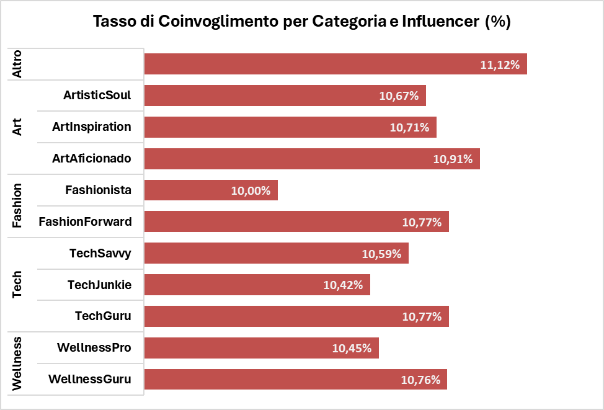
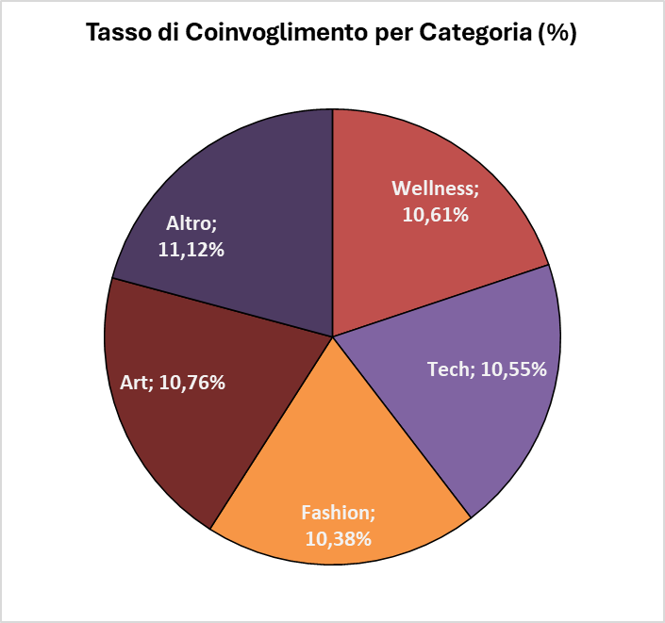
COMMENTI E LIKE

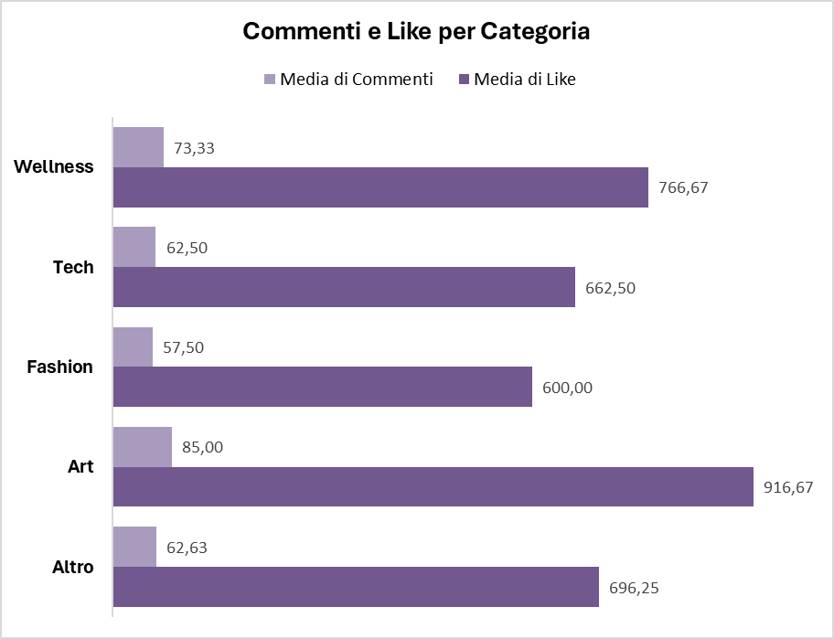
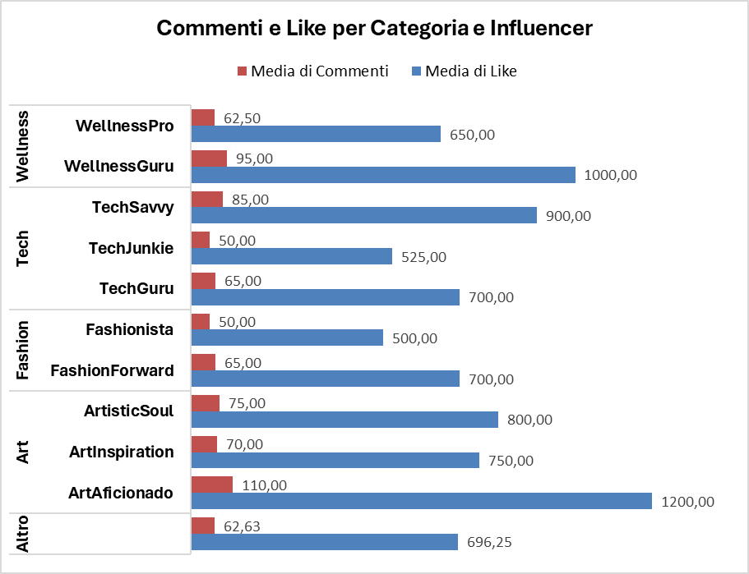

REPORT
Tra le diverse categorie, l'arte è quella mediamente con maggiori interazioni, seguita da Wellness, Tech e Fashion. L'influencer "ArtAficionado", appartenente alla categoria Arte, è quello con maggiori commenti e like.
La categoria Fashion è quella con un tasso di crescita maggiore (18,61%), principalmente dovuto all'influencer "Fashionista" (25%). Seguono Tech (14,83%), Wellness (11,53%) e Art (9%).
Il tasso di coinvolgimento si attesta tra il 10,76% di Art e il 10,38 di Fashion. La crescita di Fashionista non è accompagnata da un alto tasso di coinvoglimento, che rimane ultimo fra gli influencers al 10%.
Conclusioni
Arte ha il miglior engagement, ma deve migliorare la crescita follower.
Fashion e Tech crescono più velocemente, ma devono migliorare l’engagement.
Wellness ha buoni risultati in entrambi gli aspetti.

CRESCITA

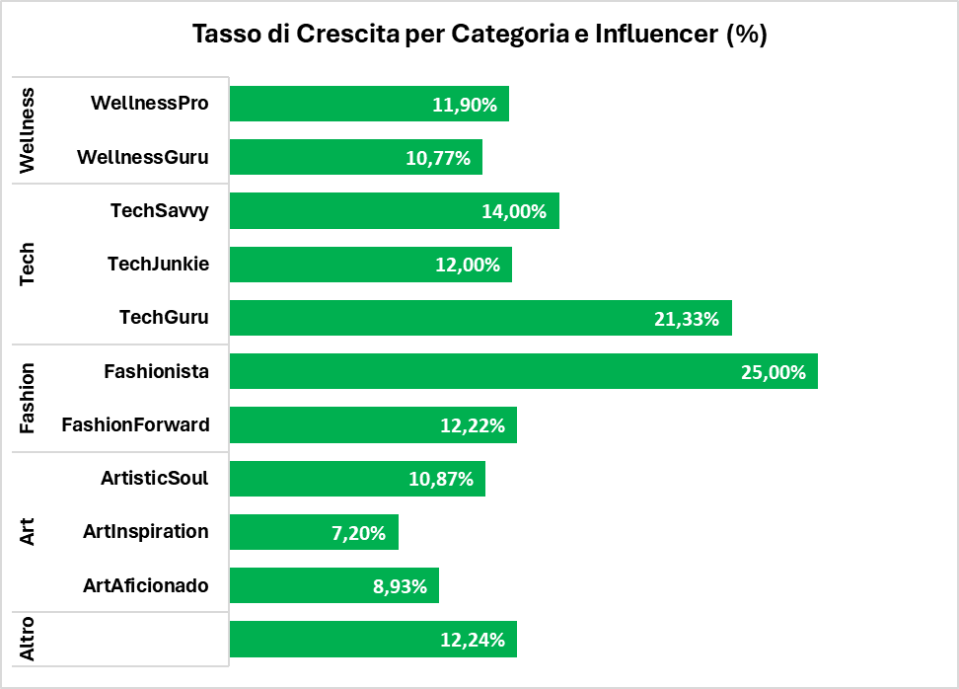
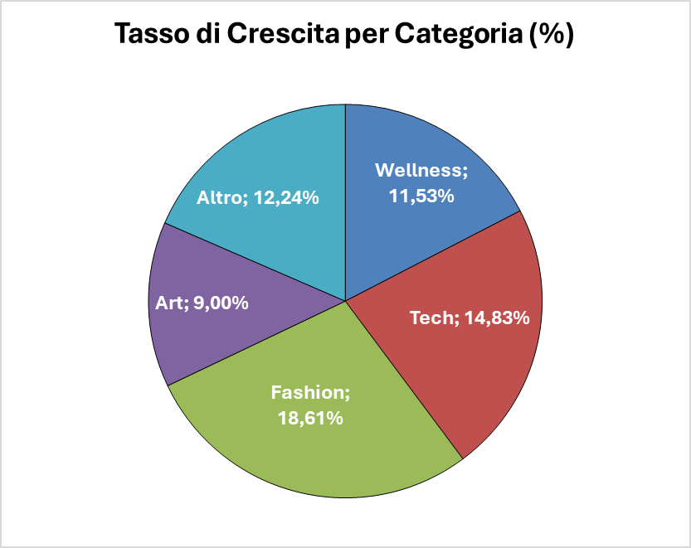

COINVOLGIMENTO

